2018_07_data
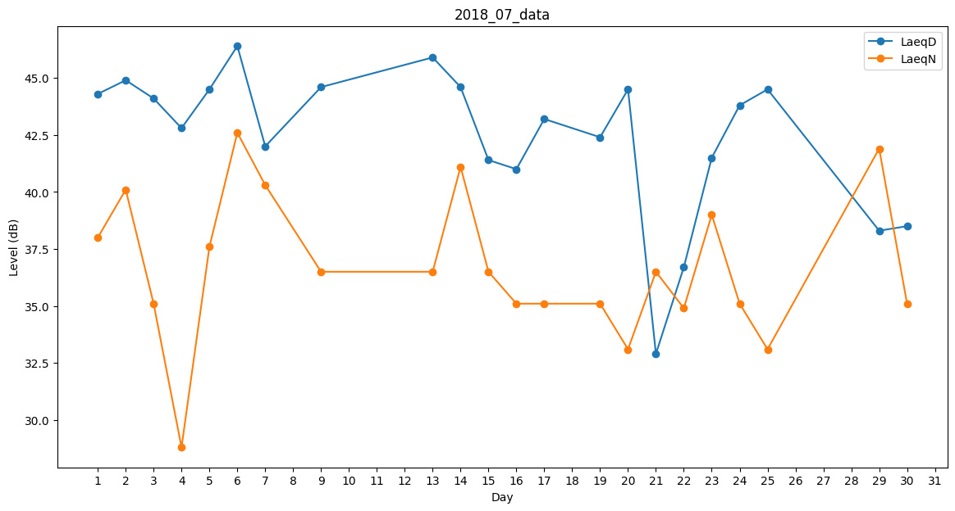
Day | LaeqD | LaeqN
1 | 44.3 | 38
2 | 44.9 | 40.1
3 | 44.1 | 35.1
4 | 42.8 | 28.8
5 | 44.5 | 37.6
6 | 46.4 | 42.6
7 | 42 | 40.3
8 | 41.1 | 0
9 | 44.6 | 36.5
10 | 0 | 0
11 | 0 | 0
12 | 45.5 | 0
13 | 45.9 | 36.5
14 | 44.6 | 41.1
15 | 41.4 | 36.5
16 | 41 | 35.1
17 | 43.2 | 35.1
18 | 43.5 | 0
19 | 42.4 | 35.1
20 | 44.5 | 33.1
21 | 32.9 | 36.5
22 | 36.7 | 34.9
23 | 41.5 | 39
24 | 43.8 | 35.1
25 | 44.5 | 33.1
26 | 44.2 | 0
27 | 45 | 0
28 | 37.1 | 0
29 | 38.3 | 41.9
30 | 38.5 | 35.1
31 | 35.5 | 0

